表紙・改定履歴
Webダイレクト販売

画面設計書
告知情報入力・確認画面(AURA)
G0123

© 2020 Sasuke Financial Lab Inc.

変 更 記 録
版数 REV. | 作成更新日 | 変 更 内 容 | 担 当
01 | 2020-09-07 | 初版 | 山川

画面レイアウト
画面レイアウト |  |  | システム | 画面名 |  | 画面ID
 |  |  | Webダイレクト販売 | 告知情報入力・確認画面(AURA) |  | G0123

A
単一選択
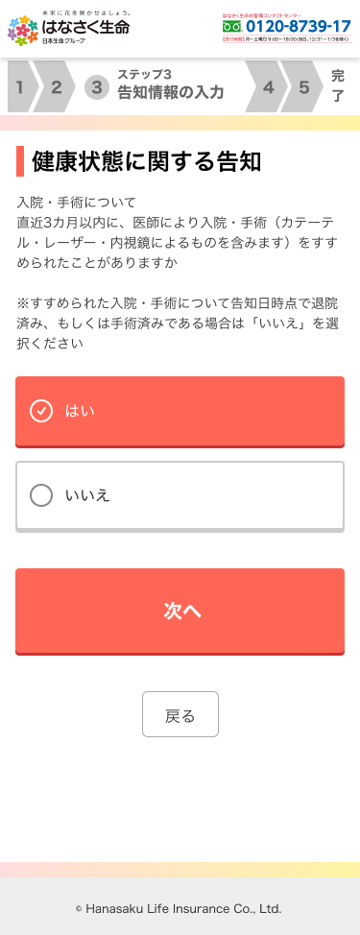
B
複数選択
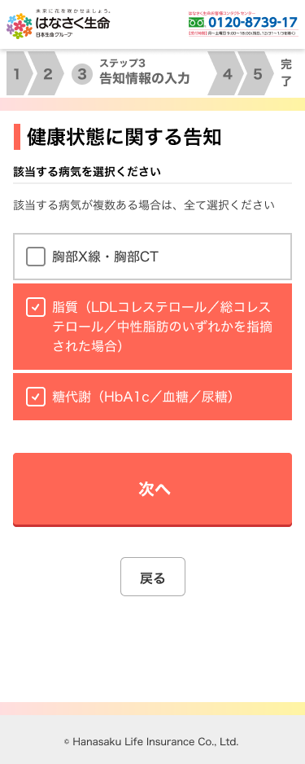

1

1

2

3

C
単位指定
D
数値
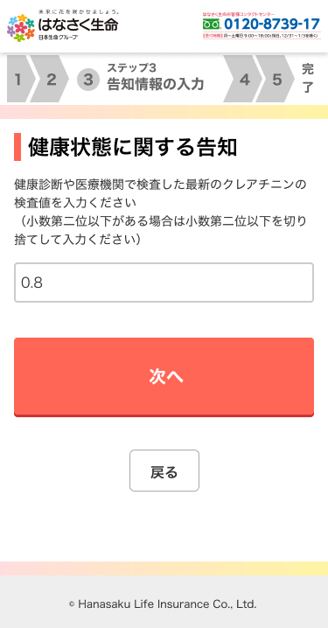

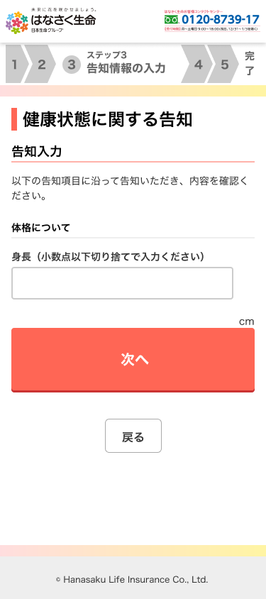

1

1

E
日付
F
テキスト
(自由記述)
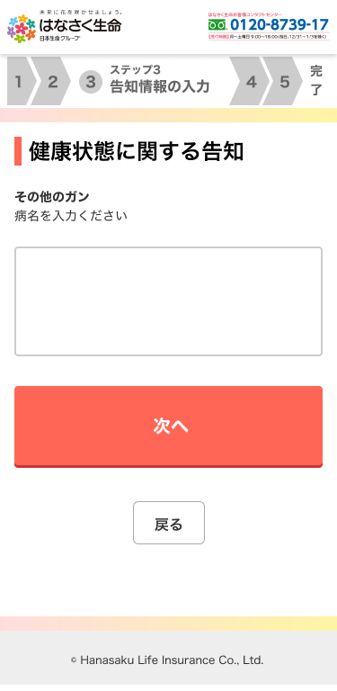
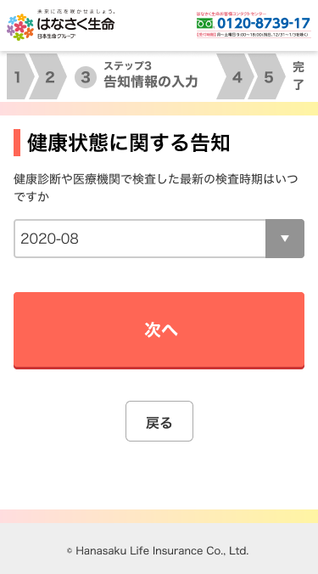

1
1

G
血圧
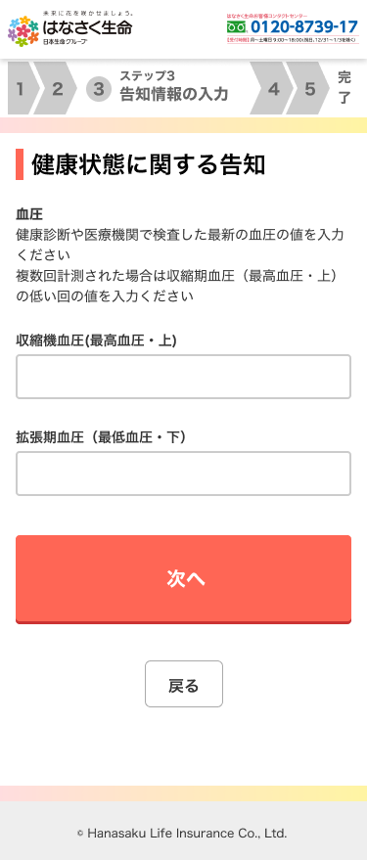

1

2

H
検索
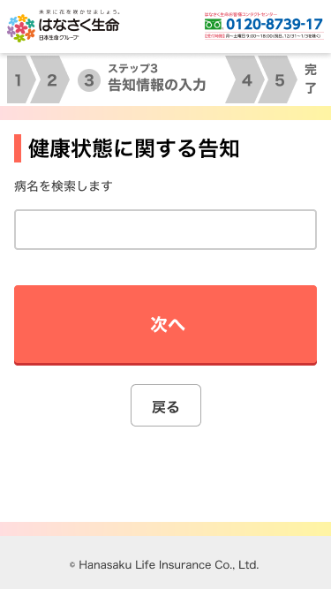
 |  |  |  |  | ※入力すると検索リストが表示される |  |  | ※選択した項目と、それぞれの質問が
 |  |  |  |  |  |  |  |  | 下部に表示される
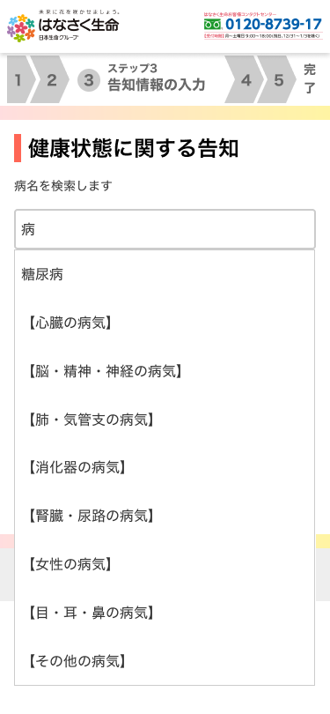


1

3

2

4

I
パーセント
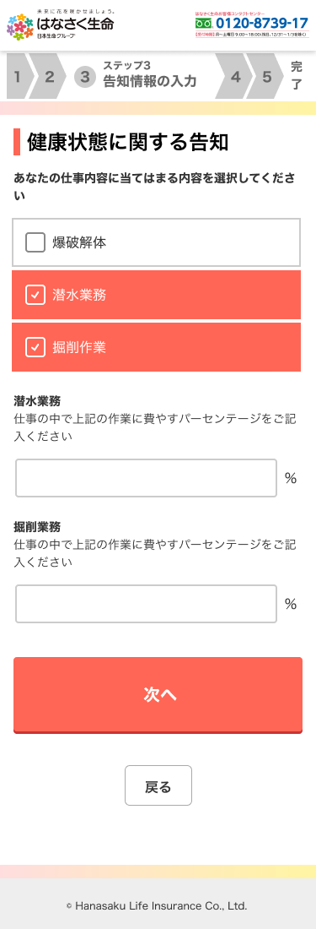
J
金額
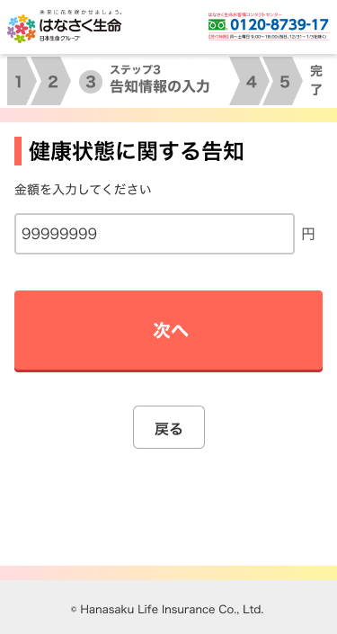

1
1

2

L
医療者情報
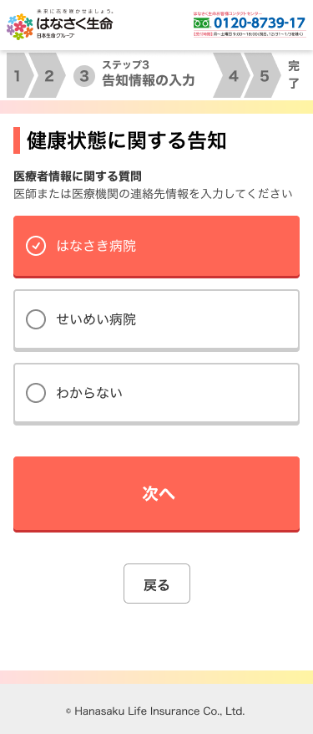

1

2

親子関係のある質問について
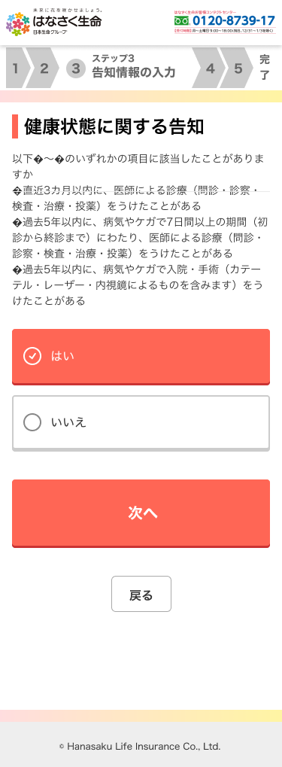

 | ※親子関係のある質問は、親の質問を選択し次へボタンを
 |  | 押下した際、画面遷移せずに親要素の質問の直下に
 |  | 子要素の質問が表示される。

 |  |  |  |  |  |  | →

設計説明書
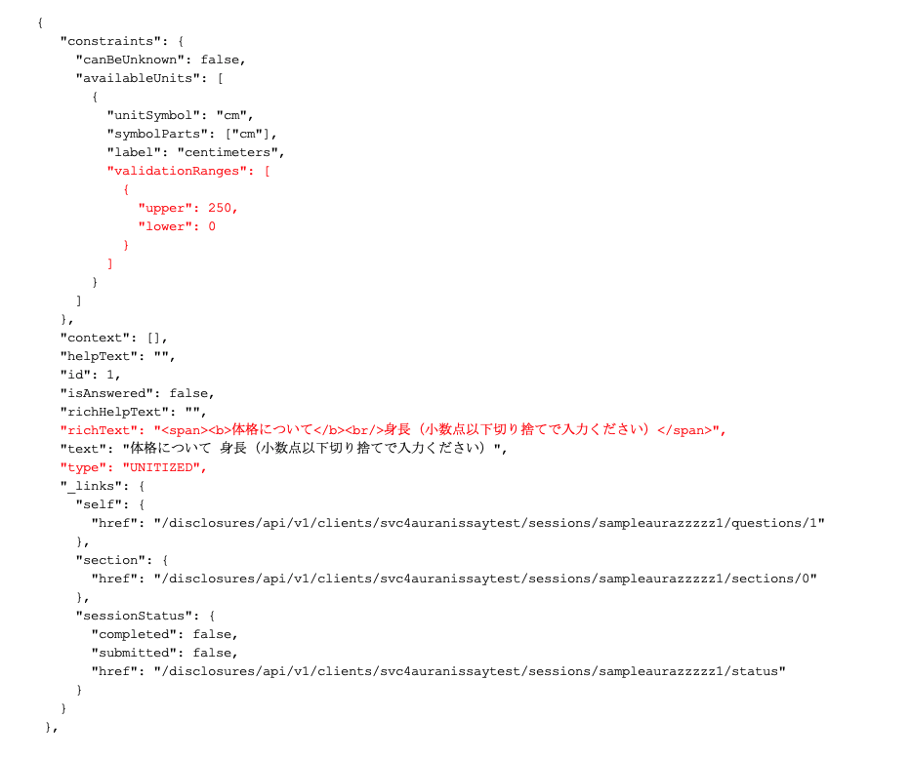

設計説明書 |  |  |  |  |  |  |  | システム | 画面名 | 画面ID
 |  |  |  |  |  |  |  | Webダイレクト販売 | 告知情報入力・確認画面(AURA) | G0123

 | 1 | 画面概要

 |  |  | 「G0122.告知情報入力漏れ確認画面」から遷移をしてくる、告知情報の入力を行う
 |  |  | AURAから返却される一問一答の質疑を、申込者が容易に回答できるようにした画面である
 |  |  | 戻るボタンで前画面に遷移した際は、入力した回答をプリセットした状態で表示する

 |  |  | 申込者の必要な告知情報が全て応答された際に、「G126.告知情報確認画面」へ遷移する
 |  |  | 複数商品を選択している場合でも、告知情報の入力は一度きりとなる。(「G126.告知情報確認画面」にて送信処理としては選択商品ごとに複数行う。)

 | 2 | 機能概要

 |  | APIによりAURAから取得したJSONを読み取り、内容を画面に反映する
 |  |  | ・JSON内のrichTextの値を画面表示の質問項目として表示する
 |  |  | ・質問が親子である場合、親の回答後、画面遷移をせずに質問の下部に表示する
 |  |  | ・JSON内のtypeの項目により、入力項目の種類を決定する
 |  |  |  | １１種類のタイプがありタイプ毎に回答の入力方式を変更する(画面レイアウト参照)
 |  |  |  |  | 単一選択 : SINGLE_CHOICE
 |  |  |  |  | 複数選択 : MULTIPLE_CHOICE
 |  |  |  |  | 単位指定 : UNITIZED
 |  |  |  |  | 血圧値 : BLOOD_PRESSURE
 |  |  |  |  | 数値 : NUMERIC
 |  |  |  |  | テキスト : TEXT
 |  |  |  |  | 日付 : DATE
 |  |  |  |  | 検索 : SEARCH
 |  |  |  |  | 医療者情報 : DOCTOR
 |  |  |  |  | パーセント : PERCENT
 |  |  |  |  | 金額 : AMOUNT

 |  |  |  |  | ※バリデーションについて
 |  |  |  |  |  | 質問形式によってAURAで設定しているバリデーションをもとに、入力の制御を行う。
 |  |  |  |  |  | それ以外の入力文字数や半角全角数値の制御などは質問typeによって、フロント側で項目によって制御を行う。

 |  |  |  | 単一選択(SINGLE_CHOICE)
 |  |  |  |  | ラジオボタンで選択項目から1つ選ぶ
 |  |  |  |  |  | ・AURAで設定されている項目をラジオボタンで表示する

 |  |  |  | 複数選択( MULTIPLE_CHOICE)
 |  |  |  |  | チェックボックスで複数選択する(選択なしでも許容)
 |  |  |  |  |  | ・AURAで設定されている項目をチェックボックスで表示する

 |  |  |  | 単位指定(UNITIZED)
 |  |  |  |  | 単位を指定された数値を入力
 |  |  |  |  |  | ・AURAで設定されているバリデーション validationRanges(上限、下限) の値で上限下限の入力範囲を制御する
 |  |  |  |  |  | ・半角数値チェックを行う

 |  |  |  | 血圧値 (BLOOD_PRESSURE)
 |  |  |  |  | 血圧を入力
 |  |  |  |  |  | ・AURAで設定されているバリデーション maxNumberOfReadings(収集可能な血圧値の最大個数), maxValDiastolic(拡張期(最低)血圧の最大値)
 |  |  |  |  |  | の値で入力範囲を制御する
 |  |  |  |  |  | ・AURAで設定されているバリデーション minValDiastolic(拡張期(最低)血圧の最小値), minValSystolic(収縮期(最高)血圧の最小値) の値で
 |  |  |  |  |  | 入力範囲を制御する
 |  |  |  |  |  | ・半角数値チェックを行う

 |  |  |  | 数値(NUMBERIC)
 |  |  |  |  | 数値を入力
 |  |  |  |  |  | ・AURAで設定されているバリデーション minVal(ユーザーによって入力可能な最小値), maxVal(ユーザーによって入力可能な最大値) の値で
 |  |  |  |  |  | 上限下限の入力範囲を制御する
 |  |  |  |  |  | ・半角数値チェックを行う

 |  |  |  | テキスト(TEXT)
 |  |  |  |  | 申込者に自由入力をさせる
 |  |  |  |  |  | ・上限の文字数512文字を設定

 |  |  |  | 日付(DATE)
 |  |  |  |  | カレンダーを表示し、年月を選択する
 |  |  |  |  |  | ・AURAで設定されているバリデーション minDate(selectedDatePeriod で入力可能なもっとも過去の日付),
 |  |  |  |  |  | maxDate(selectedDatePeriod で入力可能なもっとも未来の日) の値で入力範囲を制御する

 |  |  |  | 検索(SEARCH)
 |  |  |  |  | AURAで登録されている病気について検索し、選択するとその病気に関する質問が表示される
 |  |  |  |  | 病名は何度も検索でき、複数選択することが可能である。
 |  |  |  |  |  | ・検索入力で入力のたびごとに、登録されている病名候補を表示する
 |  |  |  |  |  | ・登録されていない病名の入力でフォーカスアウトした際は、病名が登録されていない注意を表示しする。
 |  |  |  |  |  |  | 「登録する」を選択した場合、入力した病名が選択され、下部に質問が表示される。

 |  |  |  | 医療者情報(DOCTOR)
 |  |  |  |  | 医療者情報を選択する
 |  |  |  |  |  | ・AURAで設定されている選択項目の中から一つ選択する

 |  |  |  | パーセント(PERCENT)
 |  |  |  |  | 設定項目を選択後何%ずつ振り分けるか入力する項目
 |  |  |  |  |  | ・AURAで設定されている項目を表示し、選択させる
 |  |  |  |  |  | ・選択した項目ごとにパーセントを入力する項目が表示される
 |  |  |  |  |  | ・半角数値チェックを行う

 |  |  |  | 金額(AMOUNT)
 |  |  |  |  | 金額を入力
 |  |  |  |  |  | ・AURAで設定されている項目に対して金額を入力する
 |  |  |  |  |  | ・半角数値チェックを行う

 |  |  | A2.次へ
 |  |  |  | ・AURAに回答情報を送信し、次の質問画面に遷移する
 |  |  |  | ・最後の告知入力画面の次へボタンは「G0126.告知情報確認画面」に遷移する
 |  |  |  | ・前画面が告知入力の際は、前画面の入力した回答をプリセットした状態で遷移する

 |  |  | A3.戻る
 |  |  |  | ・初回の告知入力画面の戻るボタンは「G0122.告知情報入力漏れ確認画面」に遷移する
 |  |  |  | ・前画面が告知入力の際は、前画面の入力した回答をプリセットした状態で遷移する

 |  |  | ※参考(AURAからのJSONデータ)

